Hoja1
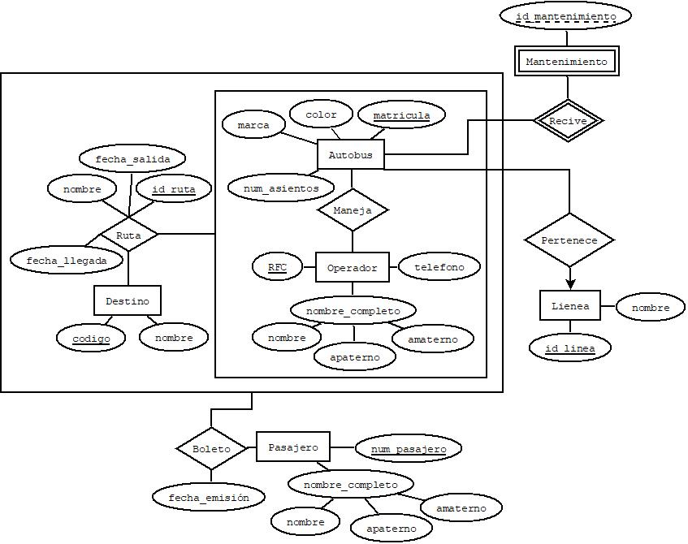

 |  |  |  |  |  |  |  |  |  | RUTA
 |  |  |  |  |  |  |  |  |  | NOMBRE_CAMPO | TIPO DE DATO | LONGITUD | PERMITE NULL | REGLA DE INTEGRIDAD | VALOR DEFAULT | LLAVE PRIMARIA
 |  |  |  |  |  |  |  |  |  | matricula | char | 10 | no | Longitud = 10 |  | si
 |  |  |  |  |  |  |  |  |  | RFC | char | 13 | no | Longitud = 13 |  | si
 |  |  |  |  |  |  |  |  |  | codigo | char | 8 | no | Longitud = 8 |  | si
 |  |  |  |  |  |  |  |  |  | id_ruta | char | 8 | no | Longitud = 8 |  | si
 |  |  |  |  |  |  |  |  |  | nombre | varchar2 | 100 | no |  |  | no
 |  |  |  |  |  |  |  |  |  | fecha_salida | Date | DD/MM/AAAA-hh:mm | no |  |  | no
 |  |  |  |  |  |  |  |  |  | fecha_llegada | Date | DD/MM/AAAA-hh:mm | si |  |  | no

MANEJA |  |  | RUTA |  |  |  |  |  |  | RUTA
matricula | RFC |  | matricula | RFC | codigo | id_ruta | nombre | fecha_salida | fecha_llegada | NOMBRE_RELACION | TABLA ORIGEN | CAMPO ORIGEN | TABLA DESTINO | CAMPO DESTINO
73hf28nd | 64gyw4cg3f78d |  | 73hf28nd | 64gyw4cg3f78d | 67549301 | 73001293 | Zac-Valparaiso | 19/04/2021-12:00 | 19/04/2021-15:00 | RUTA | Manjea | matricula, RFC | Ruta | matricula, RFC
73jd82kd | 47hf92js92jd9 |  | 73jd82kd | 47hf92js92jd9 | 89467284 | 84028493 | Zac-Jerez | 23/01/2021-10:30 | 23/01/2021-12:00 | RUTA | Destino | codigo | Ruta | codigo
54js92jf | 73ff82bc92cd2 |  | 54js92jf | 73ff82bc92cd2 | 65482918 | 46284910 | Zac-CMDX | 23/01/2021-07:00 | 24/01/2021-09:00

BOLETO |  |  |  |  |  |  | PERTENECE
matricula | RFC | codigo | id_ruta | num_pasajero | fecha_emisión |  | matricula | id_linea
73hf28nd | 64gyw4cg3f78d | 67549301 | 73001293 | 01 | 19/04/2021-11:00 |  | 73hf28nd | 87309184
73jd82kd | 47hf92js92jd9 | 89467284 | 84028493 | 02 | 23/01/2021-10:00 |  | 73jd82kd | 78463928
54js92jf | 73ff82bc92cd2 | 65482918 | 46284910 | 03 | 22/01/2021-15:00 |  | 54js92jf | 78473529

RECIVE
matricula | id_mantenimiento
73hf28nd | 63284639
73jd82kd | 83647830
54js92jf | 27301082

